仕切り
Ｎ 保健・衛生・環境

グラフ(146)
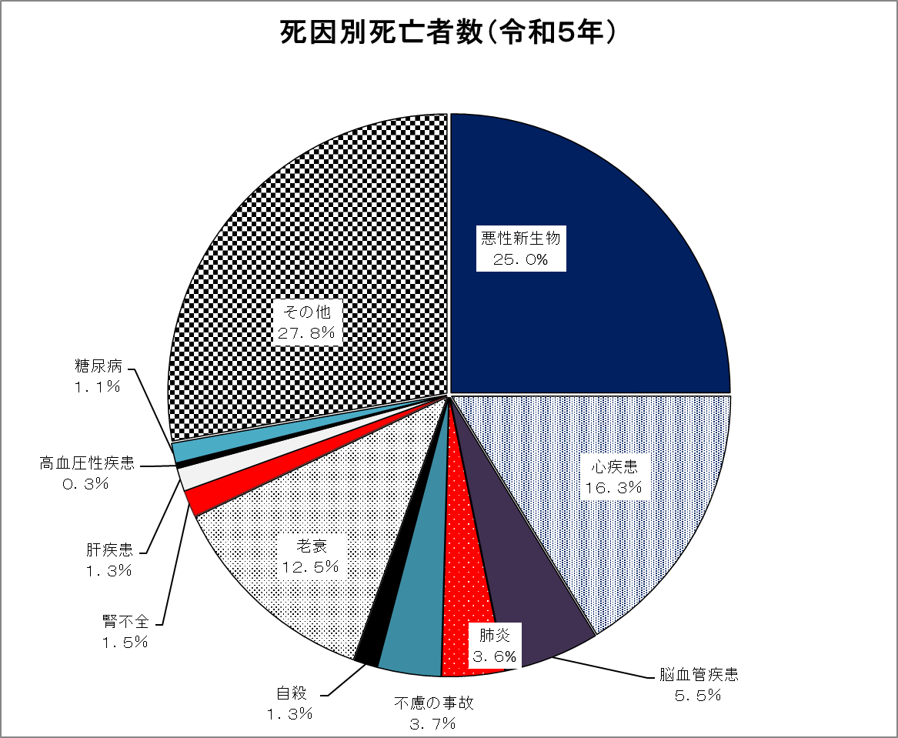

- 148 -
１６４ 男女・年齢別死亡者数（令和５年）
区分 | 計 | 男 | 女 | 区分 | 計 | 男 | 女
0～4 | 3 | 1 | 2 | 50～54 | 35 | 22 | 13
5～9 | 1 | 1 | - | 55～59 | 49 | 33 | 16
10～14 | 1 | 1 | - | 60～64 | 79 | 47 | 32
15～19 | - | - | - | 65～69 | 83 | 50 | 33
20～24 | - | - | - | 70～74 | 205 | 138 | 67
25～29 | 9 | 6 | 3 | 75～79 | 297 | 182 | 115
30～34 | 3 | 3 | - | 80～84 | 431 | 258 | 173
35～39 | 6 | 5 | 1 | 85～89 | 577 | 301 | 276
40～44 | 10 | 5 | 5 | 90～ | 794 | 293 | 501
45～49 | 26 | 14 | 12 | 総数 | 2,609 | 1,360 | 1,249
資料：令和５年神奈川県衛生統計年報
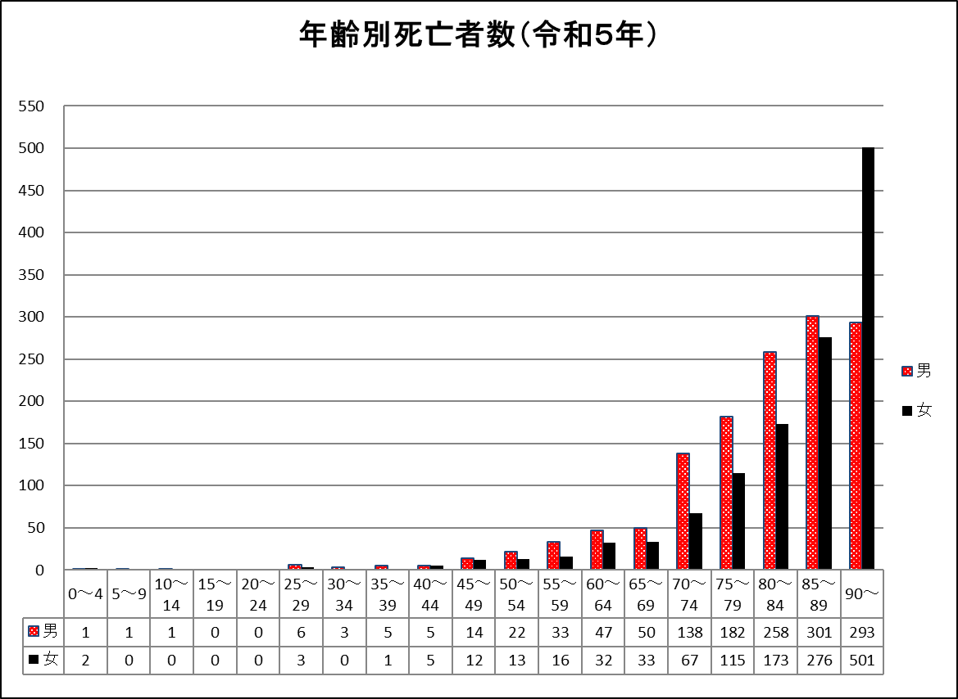

（人）

（歳）

グラフ(154)
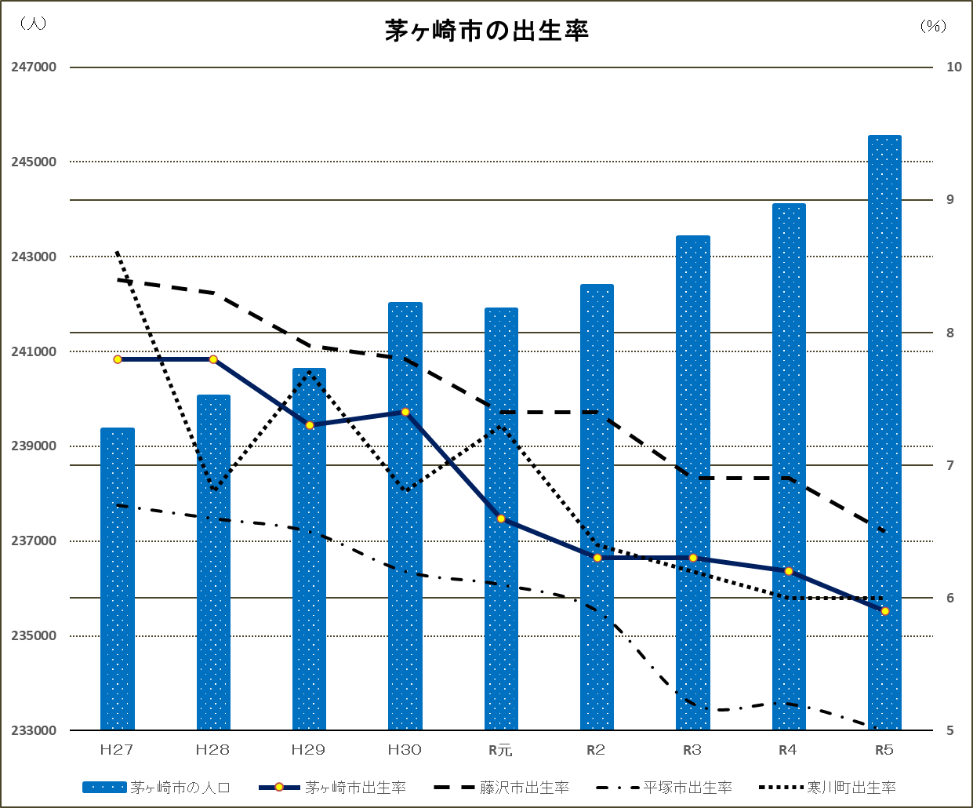

 | 茅ヶ崎市出生率 | 藤沢市出生率 | 平塚市出生率 | 寒川町出生率
平成２７年 | 7.8 | 8.4 | 6.7 | 8.6
平成２８年 | 7.8 | 8.3 | 6.6 | 6.8
平成２９年 | 7.3 | 7.9 | 6.5 | 7.7
平成３０年 | 7.4 | 7.8 | 6.2 | 6.8
令和元年 | 6.6 | 7.4 | 6.1 | 7.3
令和２年 | 6.3 | 7.4 | 5.9 | 6.4
令和３年 | 6.3 | 6.9 | 5.2 | 6.2
令和４年 | 6.2 | 6.9 | 5.2 | 6.0
令和５年 | 5.9 | 6.5 | 5.0 | 6.0

